Startseite
BWA-Analyse

© Haufe Lexware

Die BWA (Betriebswirtschaftliche Auswertung) spiegelt Ihre Unternehmensdaten in komprimierter Form wider. Mit ihrer Hilfe können Sie kurzfristig die Erlös- und Kostensituation Ihres Betriebes ersehen. Darüber hinaus ist die BWA ein wesentliches, kurzfristiges Instrument für Ihr laufendes Controlling, das auch von den Kreditinstituten im Rahmen Ihres Ratings verstärkt gefordert wird. Dieses Tool unterstützt Sie bei der Analyse der monatlichen BWA-Daten durch eine Relationenübersicht, in der Sie auf einen Blick erkennen können, ob es Kostenpositionen gibt, die sich bezüglich des Gesamtergebnisses negativ entwickeln, um schnell reagieren zu können.

Hilfe
BWA - Monatswerte
BWA - Kumulierte Jahreswerte
BWA - Relationen 1. HJ
BWA - Relationen 2. HJ / Kontroll-Werte
Datenanzeige als Diagramm

Hilfe
BWA-Analyse

Hilfe

Funktion der BWA

In jedem Unternehmen entsteht Zahlenmaterial durch Belege wie z. B. Ein- und Ausgangsrechnungen. Diese werden in der Finanzbuchhaltung (FIBU) erfasst und systematisch gegliedert. Gehälter werden bei den Personalkosten gebucht, Tankbelege bei den Kfz-Kosten usw. Die FIBU wird entweder intern oder von einem Steuerberater erstellt. Die betriebswirtschaftliche Auswertung (BWA) ist eine strukturierte Zusammenfassung der Daten aus der FIBU ohne Bewertung. Das heißt, es liegt das reine Ergebnis aus der Buchführung vor, egal wie vollständig oder unvollständig, zeitnah oder verzögert es auch immer ist. Mit ihrer Hilfe können Sie kurzfristig die Erlös- und Kostensituation Ihres Betriebes ersehen. Darüber hinaus ist die BWA ein wesentliches, kurzfristiges Instrument für Ihr laufendes Controlling, das auch von den Kreditinstituten im Rahmen Ihres Ratings verstärkt gefordert wird. Dieses Tool unterstützt Sie bei der Analyse der monatlichen BWA-Daten durch eine Relationenübersicht, in der Sie auf einen Blick erkennen können, ob es Positionen gibt, die sich bezüglich des Gesamtergebnisses positiv oder negativ entwickeln, sowie durch ein interaktives Diagramm, bei dem Sie sich per Mausklick jede beliebige Kombination von Datenreihen bzw. – entwicklungen anschauen können.

Ihre BWA-Daten in der Jahresübersicht

Nachdem Ihnen Ihre BWAs als monatliche Zusammenfassung vorliegen, fällt es schwer, eine Jahrestendenz zu erkennen. Wir haben für Sie ein Tool aus der Praxis entwickelt, das sich am Aufbau der DATEV-BWA orientiert. Tragen Sie hier für jeden Monat die entsprechenden Werte ein, die Sie der Spalte Monatswerte - aktuelles Jahr entnehmen.

Die Relationenübersicht

Die Relationenübersicht bietet Ihnen zwei wesentliche Vorteile: Sie erkennen auf einen Blick, ob es Positionen gibt, die sich bezüglich des Gesamtergebnisses im Laufe eines Zeitraums positiv oder negativ entwickeln. Laufen Ihnen z. B. die Fahrzeug- oder Werbekosten davon? Wie entwickelt sich der Materialeinkauf usw.? Beispiel: Sie stellen fest, dass die Werte der Position Material-/Wareneinkauf relativ zur Gesamtleistung stetig steigen. Dann sollten Sie prüfen, ob sich Ihr Lagerbestand permanent erhöht, ob Material gestohlen wird oder ob das dem Kunden verkaufte oder verbaute Material auch wirklich vollständig verrechnet wird. Steigen z. B. die Personalkosten dauerhaft, dann kann ein möglicher Grund die sinkende Produktivität sein. Der Übersicht halber wurde das Jahr in zwei Halbjahre aufgeteilt. Die Daten des zweiten Halbjahres finden Sie in der Arbeitsmappe BWA-Relationen 2 HJ. In dieser Arbeitsmappe werden Ihnen darüber hinaus die Mittelwerte der einzelnen Kostenpositionen in Relation zur Gesamtleistung angezeigt. Sie finden diese in der Spalte IST. Tragen Sie gleich zu Beginn des zu betrachtenden Jahren in die Spalte SOLL für alle Kostenpositionen, die Sie im Auge behalten wollen, einen Soll-Wert ein. Wird dieser Soll-Wert überschritten, erscheint der entsprechende Relationenwert rot hinterlegt mit weißer Schriftauszeichnung.

Darstellung der Relationen in einem Diagramm

Eine visualisierte Darstellung ist normalerweise schneller und einfacher zu überblicken als eine Zahlenreihe. Aus diesem Grund bedienen wir uns der Möglichkeit eines interaktiven Diagramms, bei dem Sie sich per Mausklick aussuchen können, welche Datenreihe(n) angezeigt wird (werden). Klicken Sie dazu in der Apalte Aktivierung auf das Kontrollkästchen vor dem entsprechenden Wert, den Sie in der Diagrammansicht angezeigt bekommen wollen. Welche Daten ausgewählt wurden, zeigt Ihnen darüber hinaus die Legende am unteren Rand der Diagrammansicht.

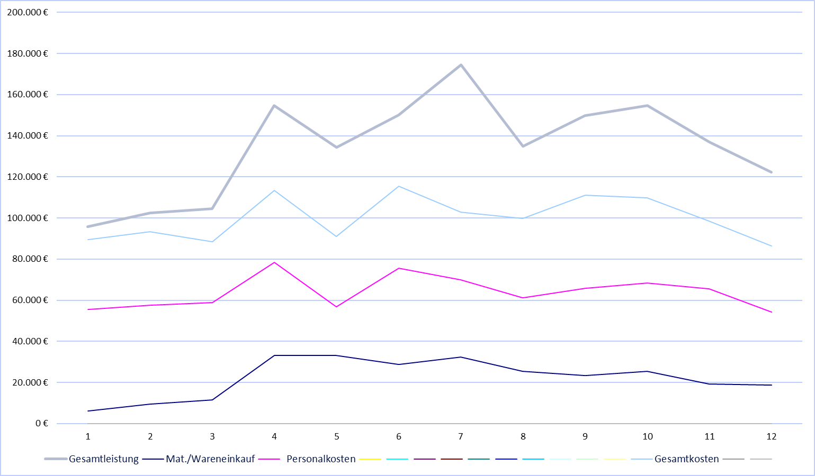

Datenanzeige als Diagramm
Datenanzeige als Diagramm

 | Gesamtleistung | Mat./Wareneinkauf | Personalkosten
 | 95,767 € | 6,202 € | 55,456 € | 0 € | 0 € | 0 € | 0 € | 0 € | 0 € | 0 € | 0 € | 0 €
 | 102,345 € | 9,535 € | 57,654 € | 0 € | 0 € | 0 € | 0 € | 0 € | 0 € | 0 € | 0 € | 0 €
 | 104,559 € | 11,545 € | 58,765 € | 0 € | 0 € | 0 € | 0 € | 0 € | 0 € | 0 € | 0 € | 0 €
 | 154,768 € | 33,123 € | 78,456 € | 0 € | 0 € | 0 € | 0 € | 0 € | 0 € | 0 € | 0 € | 0 €
 | 134,274 € | 33,212 € | 56,789 € | 0 € | 0 € | 0 € | 0 € | 0 € | 0 € | 0 € | 0 € | 0 €
 | 149,987 € | 28,789 € | 75,643 € | 0 € | 0 € | 0 € | 0 € | 0 € | 0 € | 0 € | 0 € | 0 €
 | 174,567 € | 32,321 € | 69,834 € | 0 € | 0 € | 0 € | 0 € | 0 € | 0 € | 0 € | 0 € | 0 €
 | 134,765 € | 25,323 € | 61,234 € | 0 € | 0 € | 0 € | 0 € | 0 € | 0 € | 0 € | 0 € | 0 €
 | 149,734 € | 23,453 € | 65,767 € | 0 € | 0 € | 0 € | 0 € | 0 € | 0 € | 0 € | 0 € | 0 €
 | 154,821 € | 25,348 € | 68,343 € | 0 € | 0 € | 0 € | 0 € | 0 € | 0 € | 0 € | 0 € | 0 €
 | 136,882 € | 19,345 € | 65,434 € | 0 € | 0 € | 0 € | 0 € | 0 € | 0 € | 0 € | 0 € | 0 €
 | 122,344 € | 18,765 € | 54,232 € | 0 € | 0 € | 0 € | 0 € | 0 € | 0 € | 0 € | 0 € | 0 €
 | Aktivierung |  | JAN | FEB | MRZ | APR | MAI | JUN | JUL | AUG | SEPT | OKT | NOV | DEZ

 |  | Gesamtleistung | 95,767 € | 102,345 € | 104,559 € | 154,768 € | 134,274 € | 149,987 € | 174,567 € | 134,765 € | 149,734 € | 154,821 € | 136,882 € | 122,344 €

 |  | Mat./Wareneinkauf | 6,202 € | 9,535 € | 11,545 € | 33,123 € | 33,212 € | 28,789 € | 32,321 € | 25,323 € | 23,453 € | 25,348 € | 19,345 € | 18,765 €
 |  | Personalkosten | 55,456 € | 57,654 € | 58,765 € | 78,456 € | 56,789 € | 75,643 € | 69,834 € | 61,234 € | 65,767 € | 68,343 € | 65,434 € | 54,232 €
 |  | Raumkosten | 6,324 € | 5,834 € | 5,423 € | 5,634 € | 6,212 € | 5,823 € | 5,633 € | 5,111 € | 5,213 € | 5,422 € | 4,821 € | 4,934 €
 |  | Betriebl. Steuern | 0 € | 0 € | 0 € | 5,434 € | 0 € | 0 € | 0 € | 0 € | 4,123 € | 0 € | 0 € | 0 €
 |  | Versich./Beiträge | 4,343 € | 3,323 € | 2,123 € | 1,212 € | 2,123 € | 2,232 € | 1,212 € | 2,211 € | 1,111 € | 2,121 € | 2,234 € | 3,243 €
 |  | Besondere Kosten | 1,376 € | 1,817 € | 1,912 € | 1,323 € | 1,558 € | 2,102 € | 1,649 € | 1,474 € | 1,243 € | 1,167 € | 972 € | 1,189 €
 |  | Kfz-Kosten (o. St.) | 5,437 € | 5,255 € | 4,323 € | 3,322 € | 4,345 € | 6,545 € | 5,132 € | 4,452 € | 5,345 € | 5,623 € | 5,312 € | 4,123 €
 |  | Werbe-/Reisekosten | 957 € | 288 € | 669 € | 334 € | 1,129 € | 543 € | 860 € | 554 € | 489 € | 663 € | 637 € | 432 €
 |  | Kosten Warenabgabe | 730 € | 1,225 € | 1,002 € | 417 € | 595 € | 1,410 € | 932 € | 1,556 € | 689 € | 359 € | 432 € | 123 €
 |  | Abschreibungen | 2,500 € | 2,500 € | 4,300 € | 3,451 € | 3,451 € | 3,451 € | 4,111 € | 4,111 € | 4,111 € | 4,111 € | 4,111 € | 5,543 €
 |  | Reparatur/Instandh. | 2,846 € | 3,113 € | 3,469 € | 2,704 € | 1,798 € | 3,477 € | 2,229 € | 1,588 € | 3,212 € | 345 € | 320 € | 564 €
 |  | Sonstige Kosten | 9,485 € | 12,323 € | 6,523 € | 11,234 € | 12,999 € | 14,236 € | 11,212 € | 17,345 € | 19,832 € | 21,654 € | 14,234 € | 12,123 €
 |  | Gesamtkosten | 89,454 € | 93,332 € | 88,509 € | 113,521 € | 90,999 € | 115,462 € | 102,804 € | 99,636 € | 111,135 € | 109,808 € | 98,507 € | 86,506 €
 |  | Zinsaufwand | 250 € | 356 € | 1,212 € | 1,123 € | 543 € | 1,232 € | 2,312 € | 2,111 € | 1,655 € | 1,667 € | 1,543 € | 1,238 €
 |  | sonst. neutr. Aufw. | 0 € | 0 € | 0 € | 0 € | 0 € | 0 € | 0 € | 0 € | 0 € | 0 € | 0 € | 0 €

 |  | Gesamtleistung | 95,767 € | 102,345 € | 104,559 € | 154,768 € | 134,274 € | 149,987 € | 174,567 € | 134,765 € | 149,734 € | 154,821 € | 136,882 € | 122,344 €
 |  | Mat./Wareneinkauf | 6,202 € | 9,535 € | 11,545 € | 33,123 € | 33,212 € | 28,789 € | 32,321 € | 25,323 € | 23,453 € | 25,348 € | 19,345 € | 18,765 €
 |  | Personalkosten | 55,456 € | 57,654 € | 58,765 € | 78,456 € | 56,789 € | 75,643 € | 69,834 € | 61,234 € | 65,767 € | 68,343 € | 65,434 € | 54,232 €

 |  | Gesamtkosten | 89,454 € | 93,332 € | 88,509 € | 113,521 € | 90,999 € | 115,462 € | 102,804 € | 99,636 € | 111,135 € | 109,808 € | 98,507 € | 86,506 €

